상품제안서
레빗 치카 라운드 UV-C 휴대용 칫솔 살균기 | 상품코드: F24817

 |  |  |  |  |  |  | 02-412-0044 | www.easy1.co.kr
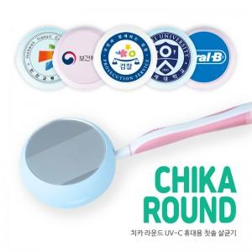

【상세/제작정보】 | 거울 커버로 변경 시 문의 바랍니다.

【인쇄/포장옵션】 | 풀칼라 / 포장지포장

【공급단가】 | 수량 | 100~ | 300~ | 500~ | 1,000~ | 3,000~
*VAT별도 | 단가 | 11,930원 | 11,740원 | 11,450원 | 11,160원 | 10,970원

【상품 URL】 | https://dev.easy1.co.kr:443/src/goods_detail.php?gdno=24817

